Sheet1
附件三：2021年春节慰问品采购报价单
致：福建福海创石油化工有限公司 在充分研究福建福海创石油化工有限公司2021年春节慰问品采购报价单比选文件的全部内容后，我方愿以以下报价，严格按照自主比选文件的要求执行。

序号 | 品名 | 图片 | 规格 | 数量 | 单价 | 小计 | 税率 | 备注
 |  |  |  |  |  |  | 增值税
1 | 芦柑（中果）礼盒装 |  | 10斤/箱 | 189份 |  |  |  | 礼盒由供应商自定，报价时付上图片。
2 | 芦柑（中果）礼盒装 |  | 5斤/箱 | 282份 |  |  |  | 礼盒由供应商自定，报价时付上图片。
3 | 苹果（中果）礼盒装 |  | 10斤/箱 | 189份 |  |  |  | 礼盒由供应商自定，报价时付上图片。
4 | 苹果（中果）礼盒装 |  | 5斤/箱 | 282份 |  |  |  | 礼盒由供应商自定，报价时付上图片。
5 | 丹夫华夫饼（原味） |  | 500g/包 | 330份
6 | 果园老农（加州西梅） | 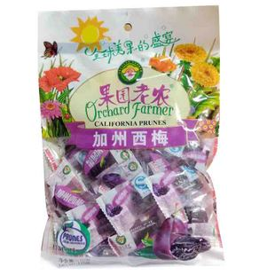 | 500g/包 | 330份
7 | 百联葵瓜子（原味） | 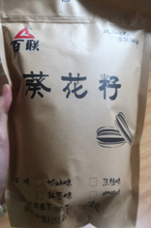 | 500g/包 | 330份
8 | 徐福记沙琪玛（牛奶、蛋黄、芝麻口味） | 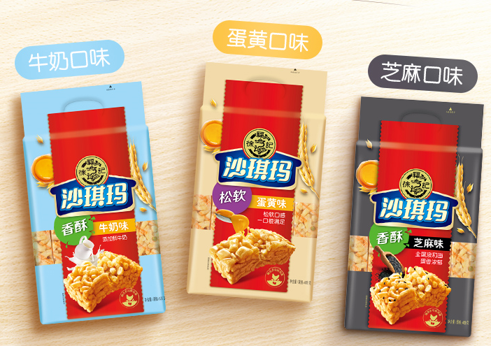 | 469g/包（18块） | 330份 |  |  |  | 三种口味各110包
9 | 华美曲奇饼干 | 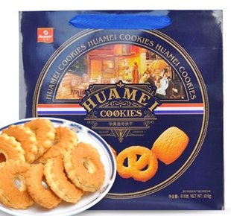 | 308克/盒 | 330份
合计总价：
备注：上述金额为含税价格、除非另有约定，甲方不再承担其他费用。

 |  | 参选人： （加盖参选单位章）

 |  | 法定代表人： （签字）

 |  | 或其授权委托代理人： _（ 签字）

 |  | 编制时间： 年 月 日

